需求清单&竞品对比
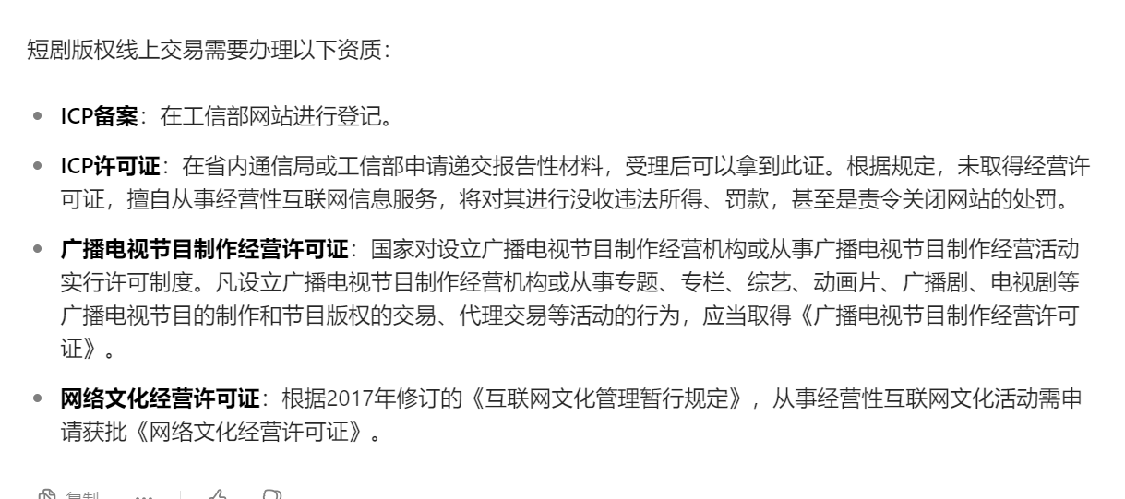
新腕儿WEB端
一级功能 | 二级功能 | 详细需求 | 新腕儿 | 易联 | 我们的优劣势 | 优先级 （中高低） | 开始日期 | 完成日期 | 周期（天) | 进度 （未开始、进行中、完成）

登录功能 | 登录功能 | 买方角色手机号验证码登录 | √ | √ |  | 高 | 待定 | 204年6月7日 |  | 未开始 | 未开始
 |  | 卖方角色手机号验证码登录 | √ | √ |  | 高 | 待定 | 204年6月7日 |  | 未开始 | 已开始
 |  | 用户协议，用户初次登录需要勾选下协议 | √ | √ |  | 高 | 待定 | 204年6月7日 |  | 未开始 | 已完成
注册功能 | 注册功能 | 买方角色手机号验证码注册 | √ | √ |  | 高 | 待定 | 204年6月7日 |  | 未开始 | 延期
 |  | 卖方角色手机号验证码注册 | √ | √ |  | 高 | 待定 | 204年6月7日 |  | 未开始
 |  | 选择我是卖方/买方角色（不要） | √ | √ |  | 高 | 待定 | 204年6月7日 |  | 未开始
 |  | 用户协议&隐私政策 | √ | √ |  | 高 | 待定 | 204年6月7日 |  | 未开始
导航栏 | 首页 | 首页 | √ | √ |  |  | 待定 | 204年6月7日 |  | 未开始
 | 短剧市场 | 短剧市场 | √ | √ |  |  | 待定 | 204年6月7日 |  | 未开始
 | 版权交易 | 版权交易 | √ | √ |  |  | 待定 | 204年6月7日 |  | 未开始
 | 版权监测 | 版权监测 | √ | × | 商业模式优势 |  | 待定 |  |  | 未开始
 | 备案服务 | 版权备案 | √ | × | 商业模式优势 |  |  | 204年6月7日 |  | 未开始
 | 我要买剧（跳转购物车）/我要卖剧 | 我要买剧/我要卖剧 | √ | × | 体验型优势：我们为用户提供切换角色入口 |  | 待定 | 204年6月7日 |  | 未开始
 | 购物车 | 购物车 | √ | × | 对方为收藏功能 |  | 待定 |  |  | 未开始
 | 行业资讯 | 行业资讯 | √ | √ |  |  | 待定 |  |  | 未开始
 | 发布需求 | 发布需求 | √ | √ | 体验型优势：我们为用户需求反馈通道 |  | 待定 |  |  | 未开始
 | 关于我们 | 关于我们 | √ | √ |  |  | 待定 | 204年6月7日 |  | 未开始
首页 | 1.短剧广告位 | 轮播功能（根据当日热度情况挂前三的短剧图+其他广告位资源） | √ | √ |  |  | 待定 | 待定 |  | 未开始
 | 2.短剧专区 | 备案剧专区 | √ | √ | 劣势：我们需要准备备案剧的相关数据 |  | 待定 | 待定 |  | 未开始
 |  | 爆款剧专区 | √ | √ |  |  | 待定 | 待定 |  | 未开始
 |  | 新剧专区 | √ | √ |  |  | 待定 | 待定 |  | 未开始
 |  | 优质剧专区 | √ | √ |  |  | 待定 | 待定 |  | 未开始
 |  | 特价剧 | √ | √ | 我们没有老剧的数据准备 |  | 待定 | 待定 |  | 未开始
 |  | 优质剧 | × | √ |  |  | 待定 | 待定 |  | 未开始
 |  | 热门CP剧 | × | √ | 我们暂时没有CP数据支撑，后期可考虑 |  | 待定 | 待定 |  | 未开始
 |  | 爆款老剧 | × | √ | 数据劣势：暂时没有老剧数据支撑 |  | 待定 | 待定 |  | 未开始
 |  | 海外本土剧 | × | √ | 数据劣势：暂时没有老剧数据支撑 |  | 待定 | 待定 |  | 未开始
 | 3.底通 | 公司资质显示 | × | √ | 资质劣势：咱们三证没有办理 |  | 待定 | 待定 |  | 未开始
 |  | 服务与支持（常见问题和用户协议） | √ | √ |  |  | 待定 | 待定 |  | 未开始
 |  | 联系我们 | √ | √ |  |  | 待定 | 待定 |  | 未开始
短剧市场（买方和卖方） | 1.搜索功能 | 搜索栏：模糊搜索 | √ | √ |  |  | 待定 | 待定 |  | 未开始
 |  | 频道搜索 | √ | √ |  |  | 待定 | 待定 |  | 未开始
 |  | 标签搜索 | √ | √ |  |  | 待定 | 待定 |  | 未开始
 |  | 屏幕类型 | √ | √ | 数据优势：我们有相关数据 |  | 待定 | 待定 |  | 未开始
 |  | 授权范围 | √ | √ | 数据优势：我们有相关数据 |  | 待定 | 待定 |  | 未开始
 |  | 授权性质(独家/非独家) | √ | √ | 数据优势：我们有相关数据 |  | 待定 | 待定 |  | 未开始
 |  | 上线时间 | √ | √ | 数据优势：我们有相关数据 |  | 待定 | 待定 |  | 未开始
 |  | 价格区间 | √ | √ | 数据优势：我们有相关数据 |  | 待定 | 待定 |  | 未开始
 |  | 新老剧区分 | × | √ | 该标签有无不影响市场需求和体验 |  | 待定 | 待定 |  | 未开始
版权交易 | 交易流程 | 交易流程讲解 | √ | √ |  |  | 待定 | 待定 |  | 未开始
 | 版权入驻 | 版权入驻邀请及说明 | √ | √ |  |  | 待定 | 待定 |  | 未开始
 | 常见问题 | 常见问题说明 | √ | √ |  |  | 待定 | 待定 |  | 未开始
版权监测（放后） | 短剧确权 | 短剧确权 | √ | × | 商业模式优势 |  | 待定 | 待定 |  | 未开始
 | 短剧监测 | 短剧监测 | √ | × | 商业模式优势 |  | 待定 | 待定 |  | 未开始
 | 取证固证 | 取证固证 | √ | × | 商业模式优势 |  | 待定 | 待定 |  | 未开始
备案服务 | 备案说明 | 提供服务内容说明 | √
 | 收费标准 | 会员服务（会员权益介绍）
 |  | 咨询服务（针对单个项目或者初次尝试用户）
 | 单个短剧版权备案 | 版权备案信息填写，短剧上传（分辨率），网络影视剧成本配置信息填写 | √ | × | 商业模式优势 |  | 待定 | 待定 |  | 未开始
 | 批量短剧版权备案 | 批量短剧备案 | √ | × | 商业模式优势 |  | 待定 | 待定 |  | 未开始
我要买剧/我要卖剧 | 入驻短剧市场（跟yishu确认） | 版权入驻流程 | √ | √ |  |  | 待定 | 待定 |  | 未开始
 |  | 录入版权方信息（公司，共有版权情况等内容） | √ | × | 功能优势：对方都是通过线下流程 |  | 待定 | 待定 |  | 未开始
 | 卖方功能（跟yishu确认） | 首页-我要卖短剧-填写短剧信息(包含上传版权确权书/备案号，如未备案可选择未备案) | √ | × | 功能优势：对方都是通过线下流程 |  | 待定 | 待定 |  | 未开始
 |  | 单个售卖、打包售卖 | √ | × | 功能优势：对方都是通过线下流程 |  | 待定 | 待定 |  | 未开始
购物车（买方） | 加入购物车功能 | 加入购物车 | √ | × | 体验型优势，但该功能不影响前期用户使用 |  | 待定 | 待定 |  | 未开始
 | 删除功能 | 删除购物车内短剧 | √ | × | 体验型优势，但该功能不影响前期用户使用 |  | 待定 | 待定 |  | 未开始
 | 查看购物车内容 | 查看购物车内容 | √ | × | 体验型优势，但该功能不影响前期用户使用 |  | 待定 | 待定 |  | 未开始
 | 购物车标签 | 设置标签 | √ | × | 体验型优势，但该功能不影响前期用户使用 |  | 待定 | 待定 |  | 未开始
短剧资讯 | 资讯 | 列表 | √ | × | 体验型优势：对方没有做分区，信息堆在一起 |  | 待定 | 待定 |  | 未开始
 |  | 详情 | √ | × |  |  | 待定 | 待定 |  | 未开始
发布需求 | 发布需求 | 发布买方/卖方的素材需求 | √ | × | 体验型优势 |  | 待定 | 待定 |  | 未开始
关于我们 | 关于我们 | 公司介绍 | √ | √ |  |  | 待定 | 待定 |  | 未开始
 |  | 业务介绍 | √ | √ |  |  | 待定 | 待定 |  | 未开始
 |  | 合作方介绍/资源介绍 | √ | × | 资源型优势 |  | 待定 | 待定 |  | 未开始
用户中心（买家中心） | 个人信息管理 | 登录信息展示 | √ | √ |  |  | 待定 | 待定 |  | 未开始
 |  | 修改信息 | √ | √ |  |  | 待定 | 待定 |  | 未开始
 | 我的购物车(买方) | 1.购物车短剧清单展示 | √ | × | 对方为收藏 |  | 待定 | 待定 |  | 未开始
 |  | 2.删除购物车内素材 | √ | × | 对方为收藏 | 中 | 待定 | 待定 |  | 未开始
 |  | 3.设置购物车分类 | √ | × | 对方为收藏 | 中 | 待定 | 待定 |  | 未开始
 | 我的素材/订单（买方） | 1.展示用户的订单清单 | √ | √ |  |  | 待定 | 待定 |  | 未开始
 |  | 2.查看订单详情 | √ | √ |  |  | 待定 | 待定 |  | 未开始
 | 我的需求 | 我的需求清单 | √ | × |  |  | 待定 | 待定 |  | 未开始
 |  | 查看需求详情&需求进展情况展示 | √ | × |  |  | 待定 | 待定 |  | 未开始
 |  | 删除需求
用户中心（卖家中心） | 个人信息管理 | 登录信息展示 | √ | √ |  |  | 待定 | 待定 |  | 未开始
 |  | 修改信息 | √ | √ |  |  | 待定 | 待定 |  | 未开始
 | 我的短剧(卖方) | 显示我的短剧清单 | √ | √ |  |  | 待定 | 待定 |  | 未开始
 |  | 删除短剧 | √ | √ |  |  | 待定 | 待定 |  | 未开始
 |  | 修改短剧 | √ | √ |  |  | 待定 | 待定 |  | 未开始
 |  | 录入短剧 | √ | × | 体验型优势 |  | 待定 | 待定 |  | 未开始
 |  | 卖出订单 | √ | √ |  |  | 待定 | 待定 |  | 未开始
 |  | 短剧授权 | √ | √ | 对方授权合同线下邮寄 |  | 待定 | 待定 |  | 未开始
 | 我的备案服务 | 查看版权备案信息、结果 | √ | × |  |  |  |  |  | 未开始
 |  | 已备案详情、备案中详情、未备案详情 | √ | × |  |  |  |  |  | 未开始
 | 我的需求 | 我的需求清单 | √ | × |  |  | 待定 | 待定 |  | 未开始
 |  | 查看需求详情&需求进展情况展示 | √ | × |  |  | 待定 | 待定 |  | 未开始
 |  | 删除需求 | √ | × |  |  | 待定 | 待定 |  | 未开始
支付功能（放后） | 支付功能（买方） | 个人付款功能包含网银支付（主流银行）、微信支付、支付宝支付 | √ | × | 体验型优势，对方走线下 |  | 待定 | 待定 |  | 未开始
 |  | 企业付款功能包含网银支付（主流银行） | √ | × | 体验型优势，对方走线下 |  | 待定 | 待定 |  | 未开始
 |  | 线下打款功能：用户选择此支付方式，对收款账户进行打款，提供给客服打款凭证即可，客服拿到打款凭证后验证是否到账，确认到账后获得购买的内容。 | √ | × | 体验型优势，对方走线下 |  | 待定 | 待定 |  | 未开始
 | 提现功能（卖方） | 线上提现 | √ | √ |  |  | 待定 | 待定 |  | 未开始
 |  | 提现账户维护 | √ | √ |  |  | 待定 | 待定 |  | 未开始

重点功能梳理&流程梳理
功能梳理

我要买短剧（小程序）=短剧市场（WEB端）
短剧列表
短剧详情
导航栏
轮播3张
banner区
新剧列表
新剧详情
首页
新剧专区
查看更多
全部新剧列表
新剧详情

爆款剧专区
爆款剧列表
爆款剧详情
查看更多
全部爆款剧列表
爆款剧详情
优质剧专区
优质剧列表
优质剧详情
备案剧专区
查看更多
全部优质剧列表
优质剧详情

新腕儿
优质剧列表
优质剧详情
查看更多
全部优质剧列表
优质剧详情

底通
公司资质
常见问题
服务与支持
联系我们
用户协议

短剧市场
模糊搜索
剧名搜索
频道类型

屏幕类型

筛选功能
短剧类型

授权范围

授权性质

变现方式

上线时间

价格区间

短剧列表
短剧详情

版权交易流程
版权交易
版权入驻邀请

常见问题

备案服务介绍

备案服务
微信支付
备案服务购买
支付功能
线下汇款支付
咨询客服

备案服务填写表单内容展示

商务姓名

商务信息
联系方式

我要卖剧
公司信息

录入短剧基本信息
短剧信息
填写授权范围

短剧价格

备案信息

授权委托

暂存

业务介绍

关于我们
公司介绍
短剧清单
查看短剧详情
查看未通过原因
合作资源展示
短剧清单
重新提交
个人信息展示
待审核
查看短剧详情
未通过
短剧清单
查看短剧详情
个人中心
已上架
修改短剧详情
我的短剧
未提交
删除短剧

查看短剧详情
增加短剧
短剧清单
修改短剧详情
短剧表单
删除短剧

待审核
备案清单
查看详情

我的备案服务
未通过
备案清单
查看详情

已通过
修改
备案清单
未提交
查看详情
备案清单
查看详情
新增备案
录入备案信息
修改

删除

重点流程梳理-备案流程
用户登录情况下，如未登录情况需提示登录

用户侧
三眼查后台侧
锐马视讯接口端
 | 备注：本次版本因未拿到锐马接口，因此先设计成这样，后续拿到接口后，如需调整再进行调整

用户点击”购买“
平台回传审核备案信息
接收备案信息

回传审核结果
用户微信/线下打款
给出初审结果

用户未完成支付
完成支付

浏览备案表单
填写备案表单
接收修改信息

提交备案表单
给出复审结果

获得初审结果通知

省局审核已通过
省局审核需修改
回传修改内容

完成修改
回传复审结果

再次提交审核

获得复审结果通知

省局审核已通过

完成备案（已放号）

重点流程梳理-卖剧流程

三眼查后台侧
用户侧
点击”我要卖剧“
平台审核

录入短剧信息
驳回，备注驳回原因
通过
提交短剧信息

上架短剧
完成修改

提交信息
平台再次审核

短剧在短剧市场展示

三眼查（后台）-备案服务
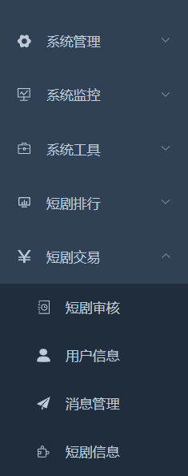
请输入图节目名称
请选择备案状态
搜索
重置搜索
 |  |  |  |  |  |  |  |  |  |  |  |  |  | Tips：备案
 |  |  |  |  |  |  |  |  |  |  |  |  |  | 1.用户点击我的备案服务显示备案服务清单，用户浏览至”我的备案服务“模块定位到左侧导航栏”我的备案服务“
 |  | 节目名称 |  | 备案状态 |  |  |  |  |  |  |  |  |  | 2.用户点击短剧名称显示短剧详情
 |  |  |  |  |  |  |  |  |  |  |  |  |  | 3.状态：已提交、草稿、已放号、省剧审核需求改

 |  | 规划备案 | 上线备案 |  |  |  |  |  |  |  | 规划备案 | 上线备案

 |  | 节目名称 | 备案状态 | 故事来源 | 总集数 | 制作机构 | 省份 | 节目提交时间 | 操作 | 备注（文字） | 节目名称 | 备案号 | 备案状态 | 故事来源 | 总集数 | 制作机构 | 省份 | 节目提交时间

 |  | 生命周期1 | 已提交 | 改编自小说 | 13 | 都市 | 广东省 | 2024-04-14 | 审核 |  | 生命周期 | [辽]网微剧备字[2024]第002号 | 已放号 | 原创 | 10 | 某某影视有限公司 | 广东省 | 2024-03-14

 |  | 生命周期 | 已放号 | 翻拍 | 12 | 都市 | 广东省 | 2024-03514

 |  | 生命周期3 | 省剧审核已修改 | 改编自小说 | 11 | 都市 | 广东省 | 2024-03-18 | 审核

 |  | 生命周期3 | 已驳回 | 改编自小说 | 11 | 都市 | 广东省 | 2024-03-18
备案服务

 |  |  |  |  |  | 共50条 | 20条/页 | 1 2 3 | 前往 3 页 |  |  |  |  |  |  | 共50条 | 20条/页 | 1 2 3 | 前往 3 页

 |  |  |  |  |  |  |  |  | 后台审核驳回的话 需要有个驳回原因字段
 |  |  |  |  |  |  |  |  | 删除的提示

 | 自定义标签功能
 | 备案订单

登录注册
一.登录注册：沿用WETRUE登录注册形式
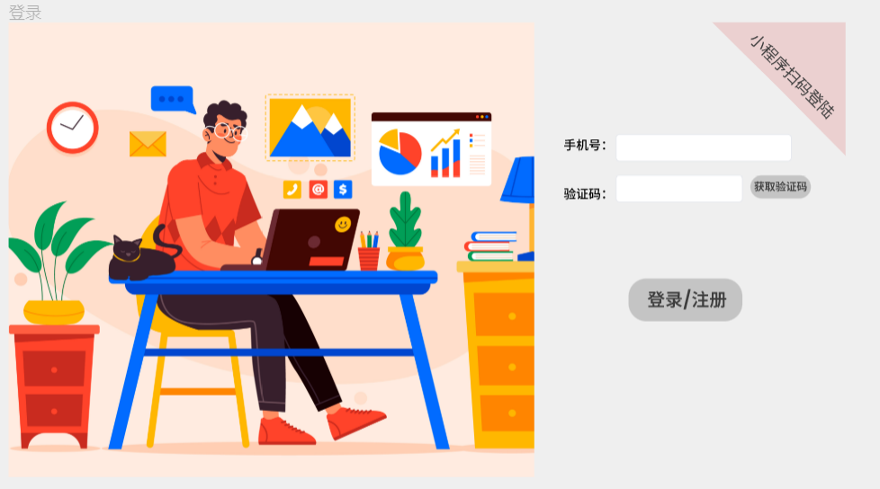

用户协议
隐私协议
 | Tips：
 | 场景一：用户第一次进入系统，触发需要登录的操作时，用户登录需要勾选用户协议&隐私协议
 | 场景二：用户第一次进入系统，触发注册的操作时，用户登录需要勾选用户协议&隐私协议

 | 小程序打通

首页
 | 首页 | 短剧市场 | 版权交易 | 备案服务 | 短剧买卖（我要买剧/我要卖剧） | 关于我们 | shutong | Tips：
轮播图 |  |  |  |  |  |  |  | 轮播图为最多三张，初始状态先放一张近期比较火的剧，比如《狂少归来》
 |  |  |  |  |  |  |  | 用户点击我要买剧，直接跳转至短剧市场


新剧专区 |  |  |  |  |  |  |  | Tips：
 |  |  |  |  |  |  |  | 1.短剧专区每行放5个，每个专区最多4行
 |  |  |  |  |  |  |  | 2.如果专区内放不下，用户需要在每个专区中点击查看更多剧
 |  |  |  |  |  |  |  | 3.点击”查看全部“直接跳转至短剧市场页面，且检索到该专区的全部短剧清单

 |  |  |  |  |  |  |  | Tips：
长公主在此 | 长公主在此 |  | 长公主在此 |  | 长公主在此 |  | 长公主在此 | 1.如果用户未登录状态下：用户点击首页、短剧市场、版权交易、我要买剧、关于我们无需跳转登录页面
甜宠|复仇 | 甜宠|复仇|爱情 |  | 甜宠|复仇 |  | 甜宠|复仇 |  | 甜宠|复仇 | 2.如果用户未登录状态下：用户点击备案服务、我要卖剧需要跳转登录页面
上线：2024.05.29 | 上线：2024.05.29 |  | 上线：- |  | 上线：2024.05.29 |  | 上线：2024.05.29 | 3.如果用户登录状态下：用户点击任意专区下的任意短剧可以进入短剧详情
非独家 ￥1800 | 非独家 ￥需议价 |  | 非独家 ￥1800 |  | 非独家 ￥1800 |  | 非独家 需议价 | 4.右侧悬浮"回到顶部"按钮

长公主在此 | 长公主在此 |  | 长公主在此 | 长公主在此 |  | 长公主在此
甜宠|复仇 | 甜宠|复仇 |  | 甜宠|复仇 | 甜宠|复仇 |  | 甜宠|复仇
上线：2024.05.29 | 上线：2024.05.29 |  | 上线：2024.05.29 | 上线：2024.05.29 |  | 上线：2024.05.29
非独家 ￥1800 | 非独家 ￥1800 |  | 非独家 ￥1800 | 非独家 ￥1800 |  | 非独家 ￥1800

长公主在此 | 长公主在此 |  | 长公主在此 | 长公主在此 |  | 长公主在此
甜宠|复仇 | 甜宠|复仇 |  | 甜宠|复仇 | 甜宠|复仇 |  | 甜宠|复仇
上线：2024.05.29 | 上线：2024.05.29 |  | 上线：2024.05.29 | 上线：2024.05.29 |  | 上线：2024.05.29
非独家 ￥1800 | 非独家 ￥1800 |  | 非独家 ￥1800 | 非独家 ￥1800 |  | 非独家 ￥1800

长公主在此 | 长公主在此 |  | 长公主在此 | 长公主在此 |  | 长公主在此
甜宠|复仇 | 甜宠|复仇 |  | 甜宠|复仇 | 甜宠|复仇 |  | 甜宠|复仇
上线：2024.05.29 | 上线：2024.05.29 |  | 上线：2024.05.29 | 上线：2024.05.29 |  | 上线：2024.05.29
非独家 ￥1800 | 非独家 ￥1800 |  | 非独家 ￥1800 | 非独家 ￥1800 |  | 非独家 ￥1800
 |  |  |  |  |  |  | 查看全部》》
爆款剧专区

长公主在此 | 长公主在此 |  | 长公主在此 | 长公主在此 |  | 长公主在此
甜宠|复仇 | 甜宠|复仇 |  | 甜宠|复仇 | 甜宠|复仇 |  | 甜宠|复仇
上线：2024.05.29 | 上线：2024.05.29 |  | 上线：2024.05.29 | 上线：2024.05.29 |  | 上线：2024.05.29
非独家 ￥1800 | 非独家 ￥1800 |  | 非独家 ￥1800 | 非独家 ￥1800 |  | 非独家 ￥1800

长公主在此 | 长公主在此 |  | 长公主在此 | 长公主在此 |  | 长公主在此
甜宠|复仇 | 甜宠|复仇 |  | 甜宠|复仇 | 甜宠|复仇 |  | 甜宠|复仇
上线：2024.05.29 | 上线：2024.05.29 |  | 上线：2024.05.29 | 上线：2024.05.29 |  | 上线：2024.05.29
非独家 ￥1800 | 非独家 ￥1800 |  | 非独家 ￥1800 | 非独家 ￥1800 |  | 非独家 ￥1800

长公主在此 | 长公主在此 |  | 长公主在此 | 长公主在此 |  | 长公主在此
甜宠|复仇 | 甜宠|复仇 |  | 甜宠|复仇 | 甜宠|复仇 |  | 甜宠|复仇
上线：2024.05.29 | 上线：2024.05.29 |  | 上线：2024.05.29 | 上线：2024.05.29 |  | 上线：2024.05.29
非独家 ￥1800 | 非独家 ￥1800 |  | 非独家 ￥1800 | 非独家 ￥1800 |  | 非独家 ￥1800

长公主在此 | 长公主在此 |  | 长公主在此 | 长公主在此 |  | 长公主在此
甜宠|复仇 | 甜宠|复仇 |  | 甜宠|复仇 | 甜宠|复仇 |  | 甜宠|复仇
上线：2024.05.29 | 上线：2024.05.29 |  | 上线：2024.05.29 | 上线：2024.05.29 |  | 上线：2024.05.29
非独家 ￥1800 | 非独家 ￥1800 |  | 非独家 ￥1800 | 非独家 ￥1800 |  | 非独家 ￥1800
 |  |  |  |  |  |  | 查看全部》》
优质剧专区

长公主在此 | 长公主在此 |  | 长公主在此 | 长公主在此 |  | 长公主在此
甜宠|复仇 | 甜宠|复仇 |  | 甜宠|复仇 | 甜宠|复仇 |  | 甜宠|复仇
上线：2024.05.29 | 上线：2024.05.29 |  | 上线：2024.05.29 | 上线：2024.05.29 |  | 上线：2024.05.29
非独家 ￥1800 | 非独家 ￥1800 |  | 非独家 ￥1800 | 非独家 ￥1800 |  | 非独家 ￥1800

长公主在此 | 长公主在此 |  | 长公主在此 | 长公主在此 |  | 长公主在此
甜宠|复仇 | 甜宠|复仇 |  | 甜宠|复仇 | 甜宠|复仇 |  | 甜宠|复仇
上线：2024.05.29 | 上线：2024.05.29 |  | 上线：2024.05.29 | 上线：2024.05.29 |  | 上线：2024.05.29
非独家 ￥1800 | 非独家 ￥1800 |  | 非独家 ￥1800 | 非独家 ￥1800 |  | 非独家 ￥1800

长公主在此 | 长公主在此 |  | 长公主在此 | 长公主在此 |  | 长公主在此
甜宠|复仇 | 甜宠|复仇 |  | 甜宠|复仇 | 甜宠|复仇 |  | 甜宠|复仇
上线：2024.05.29 | 上线：2024.05.29 |  | 上线：2024.05.29 | 上线：2024.05.29 |  | 上线：2024.05.29
非独家 ￥1800 | 非独家 ￥1800 |  | 非独家 ￥1800 | 非独家 ￥1800 |  | 非独家 ￥1800

长公主在此 | 长公主在此 |  | 长公主在此 | 长公主在此 |  | 长公主在此
甜宠|复仇 | 甜宠|复仇 |  | 甜宠|复仇 | 甜宠|复仇 |  | 甜宠|复仇
上线：2024.05.29 | 上线：2024.05.29 |  | 上线：2024.05.29 | 上线：2024.05.29 |  | 上线：2024.05.29
非独家 ￥1800 | 非独家 ￥1800 |  | 非独家 ￥1800 | 非独家 ￥1800 |  | 非独家 ￥1800
 |  |  |  |  |  |  | 查看全部》》
备案剧专区

长公主在此 | 长公主在此 |  | 长公主在此 | 长公主在此 |  | 长公主在此
甜宠|复仇 | 甜宠|复仇 |  | 甜宠|复仇 | 甜宠|复仇 |  | 甜宠|复仇
上线：2024.05.29 | 上线：2024.05.29 |  | 上线：2024.05.29 | 上线：2024.05.29 |  | 上线：2024.05.29
非独家 ￥1800 | 非独家 ￥1800 |  | 非独家 ￥1800 | 非独家 ￥1800 |  | 非独家 ￥1800

长公主在此 | 长公主在此 |  | 长公主在此 | 长公主在此 |  | 长公主在此
甜宠|复仇 | 甜宠|复仇 |  | 甜宠|复仇 | 甜宠|复仇 |  | 甜宠|复仇
上线：2024.05.29 | 上线：2024.05.29 |  | 上线：2024.05.29 | 上线：2024.05.29 |  | 上线：2024.05.29
非独家 ￥1800 | 非独家 ￥1800 |  | 非独家 ￥1800 | 非独家 ￥1800 |  | 非独家 ￥1800

长公主在此 | 长公主在此 |  | 长公主在此 | 长公主在此 |  | 长公主在此
甜宠|复仇 | 甜宠|复仇 |  | 甜宠|复仇 | 甜宠|复仇 |  | 甜宠|复仇
上线：2024.05.29 | 上线：2024.05.29 |  | 上线：2024.05.29 | 上线：2024.05.29 |  | 上线：2024.05.29
非独家 ￥1800 | 非独家 ￥1800 |  | 非独家 ￥1800 | 非独家 ￥1800 |  | 非独家 ￥1800

长公主在此 | 长公主在此 |  | 长公主在此 | 长公主在此 |  | 长公主在此
甜宠|复仇 | 甜宠|复仇 |  | 甜宠|复仇 | 甜宠|复仇 |  | 甜宠|复仇
上线：2024.05.29 | 上线：2024.05.29 |  | 上线：2024.05.29 | 上线：2024.05.29 |  | 上线：2024.05.29
非独家 ￥1800 | 非独家 ￥1800 |  | 非独家 ￥1800 | 非独家 ￥1800 |  | 非独家 ￥1800
 |  |  |  |  |  |  | 查看全部》》
 |  |  |  | 服务与支持 | 关于我们
 |  |  |  | 常见问题 | 关于我们
京ICP备2024052901号 |  |  |  | 用户协议 | 联系我们

短剧市场
请输入搜索内容
 | 首页 | 短剧市场 | 版权交易 | 备案服务 | 我要买剧 我要卖剧 | 关于我们 | shutong | Tips：
 |  |  |  |  |  |  |  | 1.用户根据剧名模糊搜索
 |  |  |  |  |  |  |  | 2.如果用户搜索内容没有匹配结果，在下方显示"未匹配到您搜索的内容，您可以看看其他内容"
 |  |  |  |  |  |  |  | 3.点击放大镜触发搜索
专区 | 新剧
频道： | 男频 | 女频
短剧类型： | 战神 | 赘婿 | 神医 | 逆袭 | 重生 | 穿越 | 复仇
 | 神豪 | 超能 | 古装 | 玄幻 | 系统 | 都市 | 末日 | Tips：
 | 后宫 | 情感 | 虐恋 | 甜宠 | 萌宝 | 其他 |  | 1.短剧类型最多展示3行内容
屏幕类型： | 横屏 | 竖屏 |  |  |  |  |  | 2.短剧类型可多选
授权范围： | 仅中国大陆 | 仅海外（含港澳台） | 无地域限制 |  |  |  |  | 3.授权范围单选
授权性质： | 独家 | 非独家 | open |  |  |  |  | 4.授权性质单选
变现方式： | 仅用于付费短剧 | 仅用于免费短剧 | 无变现限制 |  |  |  |  | 5.变现方式单选
上线时间： | 选择起始时间 | - | 选择结束时间 |  |  |  |  | 6.上线时间起始时间要早于结束时间
价格区间（元）： | 1200 | 35000 |  |  |  |  |  | 7.价格区间最高100000
 |  |  |  | 100000 |  |  |  | 8.屏幕类型单选
 |  |  |  |  |  |  |  | 8.频道单选

 |  |  |  |  |  |  |  | Tips：
 |  |  |  |  |  |  |  | 1.根据用户搜索内容展示所有的短剧
 |  |  |  |  |  |  |  | 2.每行5个
 |  |  |  |  |  |  |  | 3.短剧标签最多展示3个
长公主在此 | 长公主在此 |  | 长公主在此 |  | 长公主在此 | 长公主在此 |  | 4.价格按照小程序展示规则展示
甜宠|复仇 | 甜宠|复仇|爱情 |  | 甜宠|复仇 |  | 甜宠|复仇 | 甜宠|复仇
上线：2024.05.29 | 上线：2024.05.29 |  | 上线：- |  | 上线：2024.05.29 | 上线：2024.05.29
非独家 ￥1800 | 非独家 ￥1800 |  | 非独家 ￥1800 |  | 非独家 ￥1800 | 非独家 需议价

长公主在此 | 长公主在此 |  | 长公主在此 |  | 长公主在此 | 长公主在此
甜宠|复仇 | 甜宠|复仇 |  | 甜宠|复仇 |  | 甜宠|复仇 | 甜宠|复仇
上线：2024.05.29 | 上线：2024.05.29 |  | 上线：2024.05.29 |  | 上线：2024.05.29 | 上线：2024.05.29
非独家 ￥1800 | 非独家 ￥1800 |  | 非独家 ￥1800 |  | 非独家 ￥1800 | 非独家 ￥1800

长公主在此 | 长公主在此 |  | 长公主在此 |  | 长公主在此 | 长公主在此
甜宠|复仇 | 甜宠|复仇 |  | 甜宠|复仇 |  | 甜宠|复仇 | 甜宠|复仇
上线：2024.05.29 | 上线：2024.05.29 |  | 上线：2024.05.29 |  | 上线：2024.05.29 | 上线：2024.05.29
非独家 ￥1800 | 非独家 ￥1800 |  | 非独家 ￥1800 |  | 非独家 ￥1800 | 非独家 ￥1800

长公主在此 | 长公主在此 |  | 长公主在此 |  | 长公主在此 | 长公主在此
甜宠|复仇 | 甜宠|复仇 |  | 甜宠|复仇 |  | 甜宠|复仇 | 甜宠|复仇
上线：2024.05.29 | 上线：2024.05.29 |  | 上线：2024.05.29 |  | 上线：2024.05.29 | 上线：2024.05.29
非独家 ￥1800 | 非独家 ￥1800 |  | 非独家 ￥1800 |  | 非独家 ￥1800 | 非独家 ￥1800
 |  |  |  | 共50部 | 20部/页 | 1 2 3 | 前往 3 页

 |  |  |  | 服务与支持 | 关于我们
 |  |  |  | 常见问题 | 关于我们
京ICP备2024052901号 |  |  |  | 用户协议 | 联系我们

版权交易
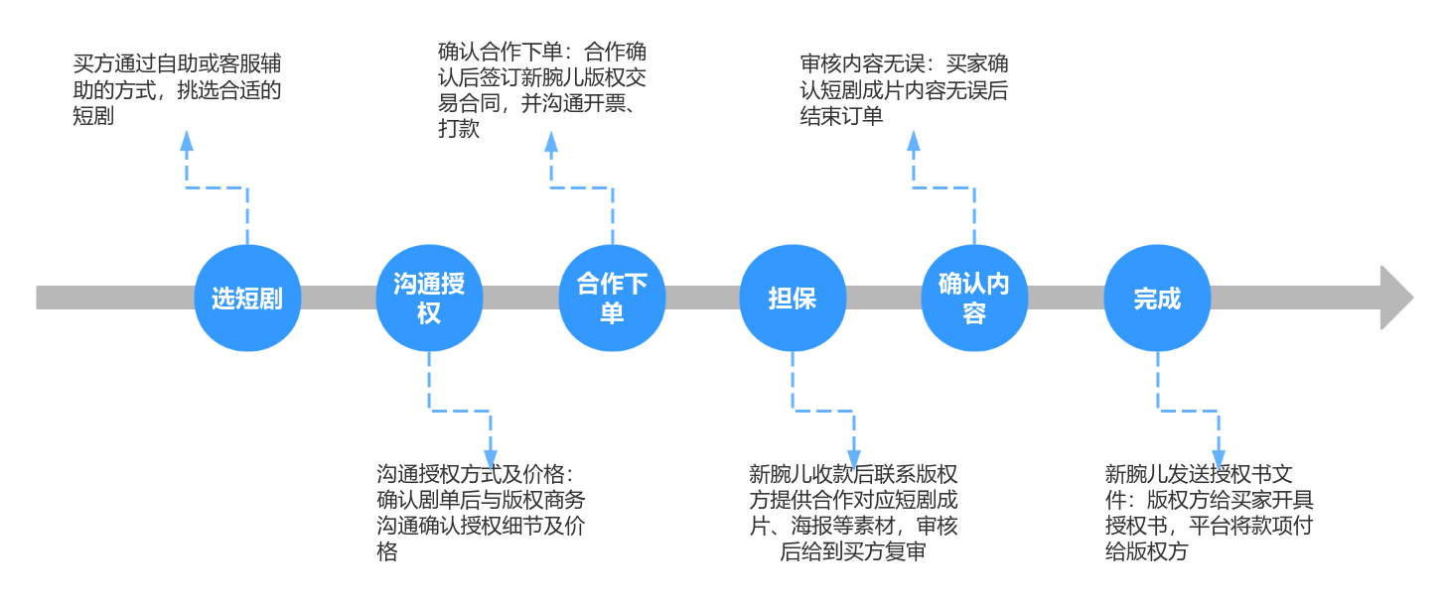
 | 首页 | 短剧市场 | 版权交易 | 备案服务 | 我要买剧 我要卖剧 | 关于我们 | shutong
版权交易流程

 |  |  |  |  |  |  |  | Tips：
 |  |  |  |  |  |  |  | 该页面需要商务&运营提供相关文案

 |  |  |  |  |  |  |  | 顾 版权：交易+卖剧+个人中心
 |  |  |  |  |  |  |  | 新：

版权入驻邀请

欢迎入驻新腕儿浩剧版权交易平台。 短剧崛起，有目共睹。在这场盛大的游戏里，短剧的流动一直是重要的一环，因此我们邀请小伙伴一起运营这一板块——短剧交易。 我们需要您的加入，来完善我们的资源整合能力，在我们对剧集进行标签整理后，上架推广。 而这样做的好处是，您可以获得【新腕儿短剧交易平台】的优质推广资源，定向匹配买方、使用便捷的交易工具，减少运营成本、通过专业运营及第三方担保，获取丰厚的收益汇报。 最重要的是，我们可以一起，为需求方提供优质、快速、流程规范的短剧交易。 这是一个可以推进行业规范、进步的项目，诚邀组队。 新腕儿浩剧交易平台团队 2024年6月

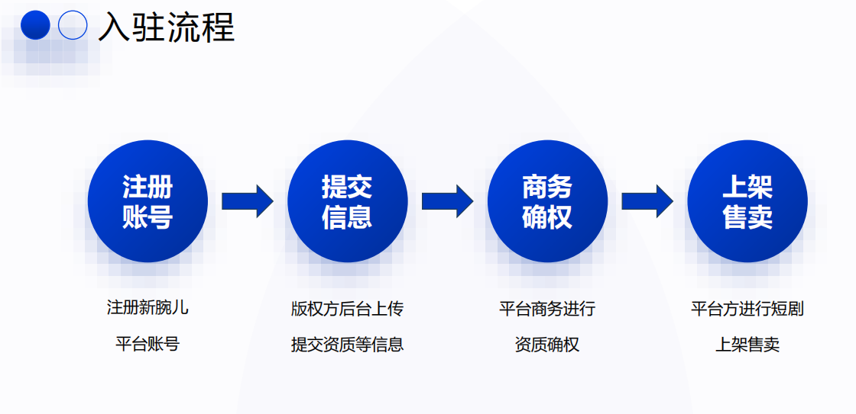

 | 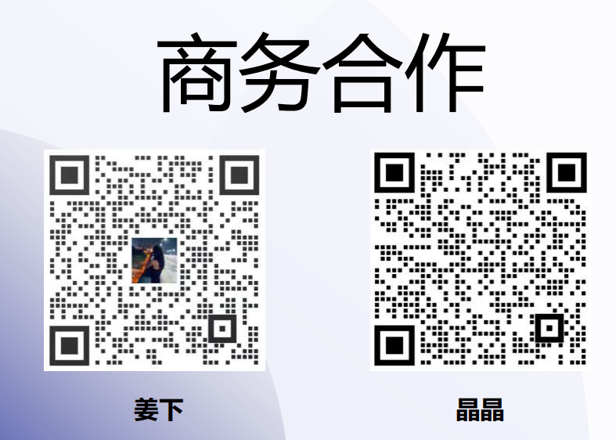

常见问题
一：Q：为什么要做新腕儿浩剧短剧交易平台？ A：当前短剧市场鱼龙混杂，有盗版投机者，也常有骗授权骗首付款的事件出现。新腕儿浩剧作为平台可以帮助规范市场，让大家更好更安心的开展自己的短剧业务。另外，考虑到版权方、发行方、承制方等多方沟通片源、成片清单、样片链接等需要大量的沟通成本，因此我们平台帮助各方降本增效，提供一站式短剧采集等的资源服务。 二：Q：新腕儿都有什么？ A：新腕儿浩剧交易平台包含了新剧、爆款剧、备案剧、其他老剧以及待上线的素材库等内容，可以给需要短剧内容的买家提供一站式的交易平台。 三：Q：怎么确认这部剧的版权方的真伪呢？ A：在我们平台入驻的版权方都要经过一系列材料的审核，以确保我们展出的剧集都是归属在拥有合规版权的公司下面；同时我们拥有版权监测系统，便捷监测版权侵权情况。

 |  |  |  | 服务与支持 | 关于我们
 |  |  |  | 常见问题 | 关于我们
京ICP备2024052901号 |  |  |  | 用户协议 | 联系我们

备案服务
 | 首页 | 短剧市场 | 版权交易 | 备案服务 | 我要买剧 我要卖剧 | 关于我们 | shutong |  | 支付页面
备案服务介绍 -点击进入备案
 |  |  |  |  |  |  |  | 暂缓 | 微信支付： | 对公支付 | 公司：北京灵犀智慧科技有限公司
 |  |  |  |  |  | 咨询客服 |  |  |  |  | 开户行：北京朝阳区大屯分行
 |  |  |  |  |  |  |  |  |  |  | 银行账户：345785969696969696

网络微短剧信息备案表（确认填写材料后先联系下客服）

*机构所在地： | 广东省 | 海南市 |  |  |  |  |  |  | Tips：

*节目名称： | 请输入节目名称 |  | *制作机构： | 营业执照公司名称 |  | *制作经营许可证 | 请输入许可证编号
 |  |  |  |  |  |  |  |  | 3.特殊题材不能选择
*意向播出平台： | 请输入意向播出平台，多个平台用逗号隔开 |  | *故事来源： | 原创 | 改编 | 翻拍 |  |  | 4.用户填写的全部演员片酬小于制作预算*40%，如用户填写超额需要提示”演员片酬过高，请输入合理片酬“
 |  |  |  |  |  |  |  |  | 5.用户填写的主要演员片酬小于全部演员片酬*70%，如用户填写超额需要提示”主要演员片酬过高，请输入合理片酬“
*导演 | 请输入导演姓名，多个导演用逗号隔开 |  | *制片人 | 请输入制片人姓名，多个制片人用逗号隔开 |  | *演员： | 请输入演员姓名，多个演员用逗号隔开

*联合制作机构： | 请输入联合制作机构，多个机构用逗号隔开 |  | *制作预算： | 请输入制作预算数 | 万元

*全部演员片酬： | 请输入总片酬金额 | 万元 | *主要演员片酬 | 请输入演员片酬 | 万元

*节目总集数： | 请输入节目总集数 |  | *节目平均时长： | 请输入平均时长 | 分钟

*题材类型: | 特殊题材 | 一般题材

*题材: | 都市 | 农村 | 儿童 | 青少 | 科幻 | 玄幻 | 传记

 | 宫廷 | 恐怖 | 家庭 | 伦理 | 记录 | 科学 | 其他

*年代： | 当代 | 现代 | 近代 | 古代 | 其他

*内容概要： | 请输入内容概要，字数限制1500-3000 0/3000

*思想内涵： | 请输入思想内涵，字数限制300-1000 0/1000

制作机构备注： | 请输入制作机构备注

*联系人： | 请输入联系人 |  | *联系电话： | 请输入联系电话

上传附件：

请上传规划信息表、完成剧本承诺书、协审核意见等

打印
保存并提交
暂存
取消

我要卖剧
下载EXCEL
 | 首页 | 短剧市场 | 版权交易 | 备案服务 | 我要卖剧 | 关于我们 | shutong
录入短剧信息
批量上传：下载附件excel，按说明填写信息并命名图片打包后，联系商务进行批量上传即可。

*商务信息
*姓名：请输入节目名称
*联系方式：请输入手机号
*公司名称：请输入公司名称

短剧信息

 | 剧名： | 请输入剧名 | 集数： | 请输入集数 集 | 总时长： | 请输入时间 | 分钟

 | 上线时间： | 请选择 | 首发充值： | 请输入集数 万

 | 制片人： | 请输入制片人 | 导演： | 请输入导演 | 主演： | 请输入主演，多个主演用逗号隔开

 | 频道标签: | 男频 | 女频 | 屏幕类型： | 横屏 | 竖屏

 | 剧情标签（可多选）
 | 战神 | 赘婿 | 神医 | 逆袭 | 重生 | 穿越 | 复仇
上传短剧封面 | 神豪 | 超能 | 古装 | 玄幻 | 系统 | 都市 | 末日
 | 后宫 | 情感 | 虐恋 | 甜宠 | 萌宝 | 其他

 | 剧情简介：
 | 请输入剧情简介

 | 试看链接： | 请输入试看链接

授权范围

短剧授权类型： | 独家 |  | 非独家 |  | OPEN

短剧授权范围： | 中国大陆 |  | 海外（含港澳台） |  | 无地域限制

变现方式： | 仅用于付费短剧 |  | 仅用于免费短剧 |  | 无变现限制

短剧价格

独家：请输入价格 元 | 对此价格进行保密

非独家：请输入价格 元 | 对此价格进行保密

确权信息（如您已经完成确权，请将以下信息补充完整）
未备案，去备案
版权登记证书号： | 请输入相关广电局备案号
 |  |  |  |  |  |  |  | Tips：
确权材料：（确权证明，授权书，营业执照） |  |  |  |  |  |  |  | 1.备案号为必填项
 |  |  |  |  |  |  |  | 2.附件为为必须上传，上传文件数不限
 |  |  |  |  |  |  |  | 3.如果用户先行与商务沟通完且确认签订合同，则授权合同为必须上传

 |  |  |  |  |  |  |  |  | Tips：

 |  |  |  |  |  |  |  |  | 3.用户点击保存至我的短剧按钮后保存至个人中-我的短剧-未提交处
 |  |  |  |  |  |  |  |  | 4.授权委托声明为必填模块

取消
暂存至我的短剧
提交

 |  |  |  | 服务与支持 | 关于我们
 |  |  |  | 常见问题 | 关于我们
京ICP备2024052901号 |  |  |  | 用户协议 | 联系我们

个人中心
 | 首页 | 短剧市场 | 版权交易 | 备案服务 | 我要卖剧 | 关于我们 | shutong
 |  |  |  |  |  |  |  |  | Tips：
我的 | 用户名： |  |  |  |  |  |  |  | 用户点击我的信息能看到用户名和登录信息
我的信息 | 手机号：
我的短剧
我的备案服务
我的备案订单 | 我的短剧

请选择审核状态
搜索
重置搜索
 | 短剧名称 |  | 审核状态

 |  |  |  |  |  |  |  |  | Tips： | 短剧
 | 短剧封面 | 短剧名称 | 审核状态 | 创建时间 | 剧情标签 | 频道标签 | 集数 | 操作 | 1.用户点击我的短剧显示短剧清单，用户浏览至”我的短剧“模块定位到左侧导航栏”我的短剧“
 |  |  |  |  |  |  |  |  | 2.用户点击短剧名称显示短剧详情
 |  |  |  |  |  |  |  |  | 3.状态：待审核、草稿、已上架、已驳回、已下架、修改中、需修改
 | 封面 | 生命周期1 | 待审核 | 5/29/24 | 战神|虐恋|古装 | 男频 | 10

 | 封面 | 生命周期2 | 草稿 | 5/29/24 | 战神|虐恋|古装 | 女频 | 11 | 提交 修改 删除

 | 封面 | 生命周期3 | 已上架 | 5/29/24 | 战神|虐恋|古装 | 男频 | 12

 | 封面 | 生命周期4 | 需修改 | 5/29/24 | 战神|虐恋|古装 | 男频 | 12 | 提交 修改

 |  |  |  |  |  |  |  |  |  |  | Tips： | 备案

 |  | 生命周期5 | 修改中 | 5/29/24 | 战神|虐恋|古装 | 男频 | 12

 |  | 生命周期6 | 已下架 | 5/29/24 | 战神|虐恋|古装 | 男频 | 12

 |  |  |  |  |  |  |  |  |  |  | Tips：备案
 |  |  |  |  | 共50条 | 20条/页 | 1 2 3 | 前往 3 页 |  |  | 1.用户点击我的备案服务显示备案服务清单，用户浏览至”我的备案服务“模块定位到左侧导航栏”我的备案服务“
 |  |  |  |  |  |  |  |  |  |  | 2.用户点击短剧名称显示短剧详情
 | 我的备案服务 |  |  |  |  |  |  |  |  |  | 3.状态：已提交、草稿、备案完成、需修改
 |  |  |  |  |  |  |  |  |  | 暂时取消 | 4.点击新增需要先判断用户的备案服务次数是否为0，如为0，则提示其需要先完成支付再进行备案信息录入，如不为0则用户可继续进行备案信息录入
请选择备案状态
搜索
重置搜索
 | 节目名称 |  | 备案状态

 | 规划备案 | 上线备案 |  |  |  |  |  |  |  | 规划备案 | 上线备案

 | 节目名称 | 备案状态 | 故事来源 | 总集数 | 制作机构 | 省份 | 节目提交时间 | 操作 | 备案号 | 节目名称 | 备案号 | 备案状态 | 故事来源 | 总集数 | 制作机构 | 省份 | 节目提交时间 | 操作

 | 生命周期 | 草稿 | 原创 | 10 | 都市 | 广东省 | 2024-03-14 | 提交 修改 删除 |  | 生命周期 | [辽]网微剧备字[2024]第002号 | 已放号 | 原创 | 10 | 某某影视有限公司 | 广东省 | 2024-03-14

 | 生命周期1 | 已提交 | 改编自小说 | 10 | 都市 | 广东省 | 2024-04-14 |  |  | 生命周期1 | 已提交 | 需修改已修改 | 改编自小说 | 11 | 某某影视有限公司 | 广东省 | 2024-04-14

 | 生命周期2 | 备案完成 | 翻拍 | 10 | 都市 | 广东省 | 2024-03-14 |  |  | 生命周期2 | 已放号 | 草稿 | 翻拍 | 12 | 某某影视有限公司 | 广东省 | 2024-03514

 | 生命周期3 | 需修改 | 改编自小说 | 10 | 都市 | 广东省 | 2024-03-18 | 提交 修改 |  | 生命周期3 | 省剧审核需修改 | 已提交 | 改编自小说 | 13 | 某某影视有限公司 | 广东省 | 2024-03-18

 | 生命周期4 | 草稿 | 原创 | 10 | 都市 | 辽宁省 | 2024-03-30 | 提交 修改 删除 |  | 生命周期4 | 草稿 | 已通过 | 原创 | 14 | 某某影视有限公司 | 辽宁省 | 2024-03-30 | 上线备案

 |  |  |  |  | 共50条 | 20条/页 | 1 2 3 | 前往 3 页 |  |  |  |  |  |  | 共50条 | 20条/页 | 1 2 3 | 前往 3 页

 |  |  |  | 服务与支持 | 关于我们
 |  |  |  | 常见问题 | 关于我们
京ICP备2024052901号 |  |  |  | 用户协议 | 联系我们

短剧详情页
 | 首页 | 短剧市场 | 版权交易 | 备案服务 | 我要买剧 我要卖剧 | 关于我们 | shutong

 |  | 短剧名称：不修炼照样能斩神 |  |  | 83集|108分钟

 |  | 售价信息： | 非独家价格 | ￥1,800 | 一口价 |  |  | Tips：
 |  |  |  |  |  |  |  | 点击播放按钮直接可播放
短剧封面 |  | 上线时间：2023-06-15 |  |  | 短剧类型：虐恋

 |  | 首发充值：20 元
联系客服咨询
 |  |  |  |  | 二维码

剧情详情
剧情简介

授权信息

 |  |  |  | 服务与支持 | 关于我们
 |  |  |  | 常见问题 | 关于我们
京ICP备2024052901号 |  |  |  | 用户协议 | 联系我们

我的短剧详情
下载EXCEL
 | 首页 | 短剧市场 | 版权交易 | 备案服务 | 我要买剧 我要卖剧 | 关于我们 | shutong
批量上传：下载附件excel，按说明填写信息并命名图片打包后，联系商务进行批量上传即可。
 |  |  |  |  |  |  | 批量提交
*商务信息
*姓名：刘女士
*联系方式：18648144811
*公司名称：灵犀智慧

*短剧信息

 | 剧名： | 长公主在此 | 集数： | 38 集 | 总时长： | 100 | 分钟

 | 上线时间： | 2016-05-30 | 首发充值： | 20 万

 | 制片人： | 张以某 | 导演： | 张以某 | 主演： | 小红，小绿

 | 频道标签: | 男频 | 女频 | 屏幕类型： | 横屏 | 竖屏

 | 剧情标签（可多选）
 | 战神 | 赘婿 | 神医
短剧封面

 | 剧情简介：
 | 顾清颜自幼父母双亡，寄养在陆瑾霆家中，陆瑾霆的父母待她如亲生女儿般疼爱。二人青梅竹马，儿时的顾清颜不爱吃香菜，细心的陆瑾霆总会悄然无声地将她碗里的香菜吃掉。彼此情愫暗生，本应是天造地设的一对，却不曾想一场大火将二人的情感毁于一旦。因为在这场大火中，陆瑾霆看到是顾清颜放火烧了陆家老宅，而自己若非同学叶紫烟冒死相救，也将葬身火海。后来的所有证据也都指向顾清颜是纵火之人。

 | 试看 | http：//111111123lflflflfggkgkg

*授权范围

短剧授权类型： | 独家

短剧授权范围： | 中国大陆

变现方式： | 仅用于付费短剧

*短剧价格

独家：188000 元

确权信息（如您已经完成确权，请将以下信息补充完整）
未备案，去备案
版权登记证书号： | [辽]网微剧备字[2024]第002号

确权材料：（确权证明，授权书，营业执照）

确权证明 | 营业执照 | 授权书

 |  |  |  | 服务与支持 | 关于我们
 |  |  |  | 常见问题 | 关于我们
京ICP备2024052901号 |  |  |  | 用户协议 | 联系我们

我的备案服务详情
 | 首页 | 短剧市场 | 版权交易 | 备案服务 | 我要买剧 我要卖剧 | 关于我们 | shutong

*所在地： | 广东省 | 海南市
 |  |  |  |  |  |  |  |  | Tips：
*节目名称： | 不修炼照样能斩神 |  | *制作机构： | 某某影视公司 |  | *制作经营许可证： | （京）字第 01654 号 |  | 用户点击“打印”按钮，能直接生成"规划信息备案表"
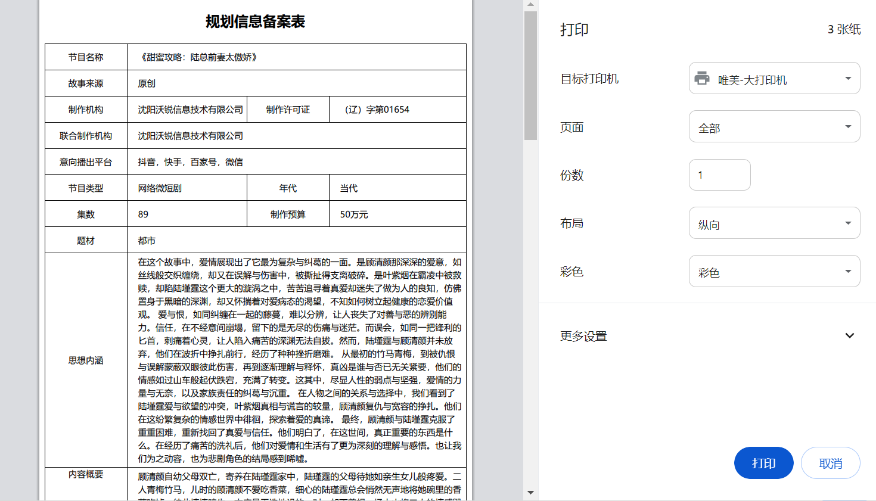
*意向播出平台： | 抖音，微信，快手 |  | *故事来源： | 原创

*导演 | 刘XX，王XX |  | *制片人 | 刘XX，王XX |  | *演员： | 刘XX，王XX | 这一行的字段无需生成在规划表内

*联合制作机构： | 点众，番茄，中文在线 |  | *制作预算： | 50 | 万元
 |  |  |  |  |  |  |  | 节目类型统一默认为"网络微短剧"
*全部演员片酬： | 19 | 万元 | *主要演员片酬 | 13 | 万元

*节目总集数： | 100集 |  | *节目平均时长： | 2.5 | 分钟

*题材类型: | 一般题材

*题材: | 都市

*年代： | 当代

*内容概要： | 顾清颜自幼父母双亡，寄养在陆瑾霆家中，陆瑾霆的父母待她如亲生女儿般疼爱。二人青梅竹马，儿时的顾清颜不爱吃香菜，细心的陆瑾霆总会悄然无声地将她碗里的香菜吃掉。彼此情愫暗生，本应是天造地设的一对，却不曾想一场大火将二人的情感毁于一旦。因为在这场大火中，陆瑾霆看到是顾清颜放火烧了陆家老宅，而自己若非同学叶紫烟冒死相救，也将葬身火海。后来的所有证据也都指向顾清颜是纵火之人。 陆瑾霆深爱着顾清颜，却也对她恨之入骨，他在这两种极端的情感中，不知该如何面对顾清颜。一边是摧毁伤害自己家庭的凶手，一边是自己深爱的女人。于是在顾清颜主动祈求婚戒的情况下，二人步入了婚姻的殿堂。然而婚后，他对顾清颜冷言冷语，还斥责她不配为他生下陆家的孩子，将避孕药丢给她后便转身离去。顾清颜不明白二人之间的关系为何会发生如此大的隔阂，在她的视角里，陆瑾霆或许本就不爱她，结婚、感情这一切都只是她乞求而来的。陆母为了缓和二人的关系，嘱咐顾清颜去酒店找儿子，二人酒后乱性发生了关系。陆墐霆认为这是顾清颜为了夺取陆家财产故意设下的计谋：怀上他墐霆的孩子。面对这样的嘲讽，顾清颜选择了一纸离婚协议，决定出国远离这场失败的婚姻。 四年后，顾清颜发现陆墐霆并未签署离婚协议，二人的婚龄已有六年。于是她怒气冲冲地到公司找陆墐霆。陆墐霆还是那副居高临下的姿态：“我们之间的关系，还轮不到你来做主。”顾清颜扬言一定会让陆墐霆离婚，便离开。发现小宝和陆天宇在街上接自己，为了不让陆墐霆发现小宝的存在，便匆匆跑到车上。陆墐霆从监控中发现顾清颜已有一个孩子，由于监控中陆天宇带着帽子，所以并未发现陆天宇是自己的表弟。经过调查，发现顾清颜出国后有一个男朋友，猜测这是顾清颜与死去前男友的孩子。陆墐霆气愤万分，他没有签署离婚协议，在他的视角里，顾清颜便是婚内出轨并且生有一子。顾清颜从陆母那里要了一部分股份，为的就是进入公司让陆墐霆与她离婚。顾清颜得知陆墐霆的白月光叶紫烟也会出席酒宴，便让陆天宇给她找来发情药。她与叶紫烟表示，若是帮她录制陆墐霆出轨的视频证据，那么她将扶叶紫烟坐上陆氏太太的位置。陆墐霆险些中计，得知是顾清颜的计谋，便上门找上顾清颜，面对顾清颜言语上迫不及待的离婚挑衅，陆墐霆被激怒准备对顾清颜施展“惩罚”。正在要紧关头，小宝却出现了，打断了陆墐霆，为了在孩子面前留有体面，二人不欢而散。 在蒋老爷子的寿宴上，顾清颜被宁珊珊陷害毁掉名画，众人嘲讽奚落甚至动手拉扯顾清颜，面对众人群起而攻，顾清颜也无法抵抗，落入了下风。而这时一直爱慕顾清颜的季云深出手相救，名画危机化解。陆墐霆醋意大发，也对叶紫烟嘘寒问暖，顾清颜看到心里酸楚，转身离开。因林天宇为给顾清颜讨回公道，便绑架宁珊珊，并录制视频发在网上进行网暴。陆墐霆将计就计，以宁家人找上门为由调戏顾清颜，二人你追我赶，甜蜜互动。直到陆家老宅打来电话，宁家人找上陆老爷子讨要说法，为给宁母一个面子，顾清颜和林天宇二人共同罚跪。宁珊珊趁机挑拨嫂子与表弟之间暧昧不清。陆墐霆将顾清颜带回房间，二人正欲商量孩子换取股份之事，叶紫烟的电话打断了他们。当年大火时，叶紫烟为救陆墐霆而丧失了生育能力，为此陆墐霆十分愧疚，愿意做任何事情来弥补她。顾清颜话听到一半，误以为二人情感深厚，转身离去。 原来当年叶紫烟因从小流落在外，被校园霸凌，是陆墐霆出手相助，叶紫烟也因此爱上了陆墐霆。并策划了当年的大火，催眠顾清颜引诱她纵火，再跑进火场救出陆墐霆，趁此机会逼走顾清颜。宁珊珊上门欲与叶紫烟联手击败顾清颜。顾清颜接手公司项目，却遭到老员工的不满，于是杀鸡儆猴开除了员工，却被叶紫烟利用将公司机密提前泄露，顾清颜巧妙地将危机化解。庆功宴上，宁珊珊设计将顾清颜迷晕送入酒店，正当歹徒意图强奸时，季云深及时赶到出手相救。陆墐霆得知此事后将现场封锁，查出真凶将宁珊珊送入监狱，与宁氏取消合作。二人关系有所缓和。 为了照顾陆老爷子的身体，二人将儿子带回陆家老宅，相处之中，二人也回忆起当年没有发生火灾之时，打耳洞的甜蜜场景。陆墐霆释怀了七年前的纵火案，想要重新开始。而母亲也说出当年并非清颜给自己下药想要母凭子贵，是母亲安排的所为。震惊的同时，也意识到了过往误会的严重性；同时对清颜的质疑达到顶点，他怀疑清颜的儿子可能是自己的儿子，顾清颜却坚决否认，陆墐霆准备用儿童牙刷进行 DNA 检验。顾清颜寻求林天宇的帮助，林天宇搬来季云深当救兵。顾清颜与季云深碰面后，明确拒绝帮助。这一幕被狗仔拍下，照片到了陆墐霆手里后，他威胁顾清颜将股份全部交出，并以之前签署收购亏损合同要挟。但非但没有亏损，经过顾清颜的精算模型，签署的地皮还涨了十倍之多。顾清颜在股东大会上巧妙地公开了公司的财务丑闻，迫使股东章鑫陷入绝境，不得不私人承担所有坏账，而她的这一举动也让她在陆氏集团的影响力达到了新的高度。但随即遭到了章鑫儿子的绑

*思想内涵： | 请在这个故事中，爱情展现出了它最为复杂与纠葛的一面。是顾清颜那深深的爱意，如丝线般交织缠绕，却又在误解与伤害中，被撕扯得支离破碎。是叶紫烟在霸凌中被救赎，却陷陆墐霆这个更大的漩涡之中，苦苦追寻着真爱却迷失了做为人的良知，仿佛置身于黑暗的深渊，却又怀揣着对爱病态的渴望，不知如何树立起健康的恋爱价值观。 爱与恨，如同纠缠在一起的藤蔓，难以分辨，让人丧失了对善与恶的辨别能力。信任，在不经意间崩塌，留下的是无尽的伤痛与迷茫。而误会，如同一把锋利的匕首，刺痛着心灵，让人陷入痛苦的深渊无法自拔。然而，陆墐霆与顾清颜并未放弃，他们在波折中挣扎前行，经历了种种挫折磨难。 从最初的竹马青梅，到被仇恨与误解蒙蔽双眼彼此伤害，再到逐渐理解与释怀，真凶是谁与否已无关紧要，他们的情感如过山车般起伏跌宕，充满了转变。这其中，尽显人性的弱点与坚强，爱情的力量与无奈，以及家族责任的纠葛与沉重。 在人物之间的关系与选择中，我们看到了陆墐霆爱与欲望的冲突，叶紫烟真相与谎言的较量，顾清颜复仇与宽容的挣扎。他们在这纷繁复杂的情感世界中徘徊，探索着爱的真谛。 最终，顾清颜与陆墐霆克服了重重困难，重新找回了真爱与信任。他们明白了，在这世间，真正重要的东西是什么。在经历了痛苦的洗礼后，他们对爱情和生活有了更为深刻的理解与感悟。也让我们为之动容，也为悲剧角色的结局感到唏嘘。

制作机构备注： | 结构备注

*联系人： | 刘某 |  | *联系电话： | 18648144811

附件：

打印
关闭

 |  |  |  | 服务与支持 | 关于我们
 |  |  |  | 常见问题 | 关于我们
京ICP备2024052901号 |  |  |  | 用户协议 | 联系我们

